Pravila ispunjavanja
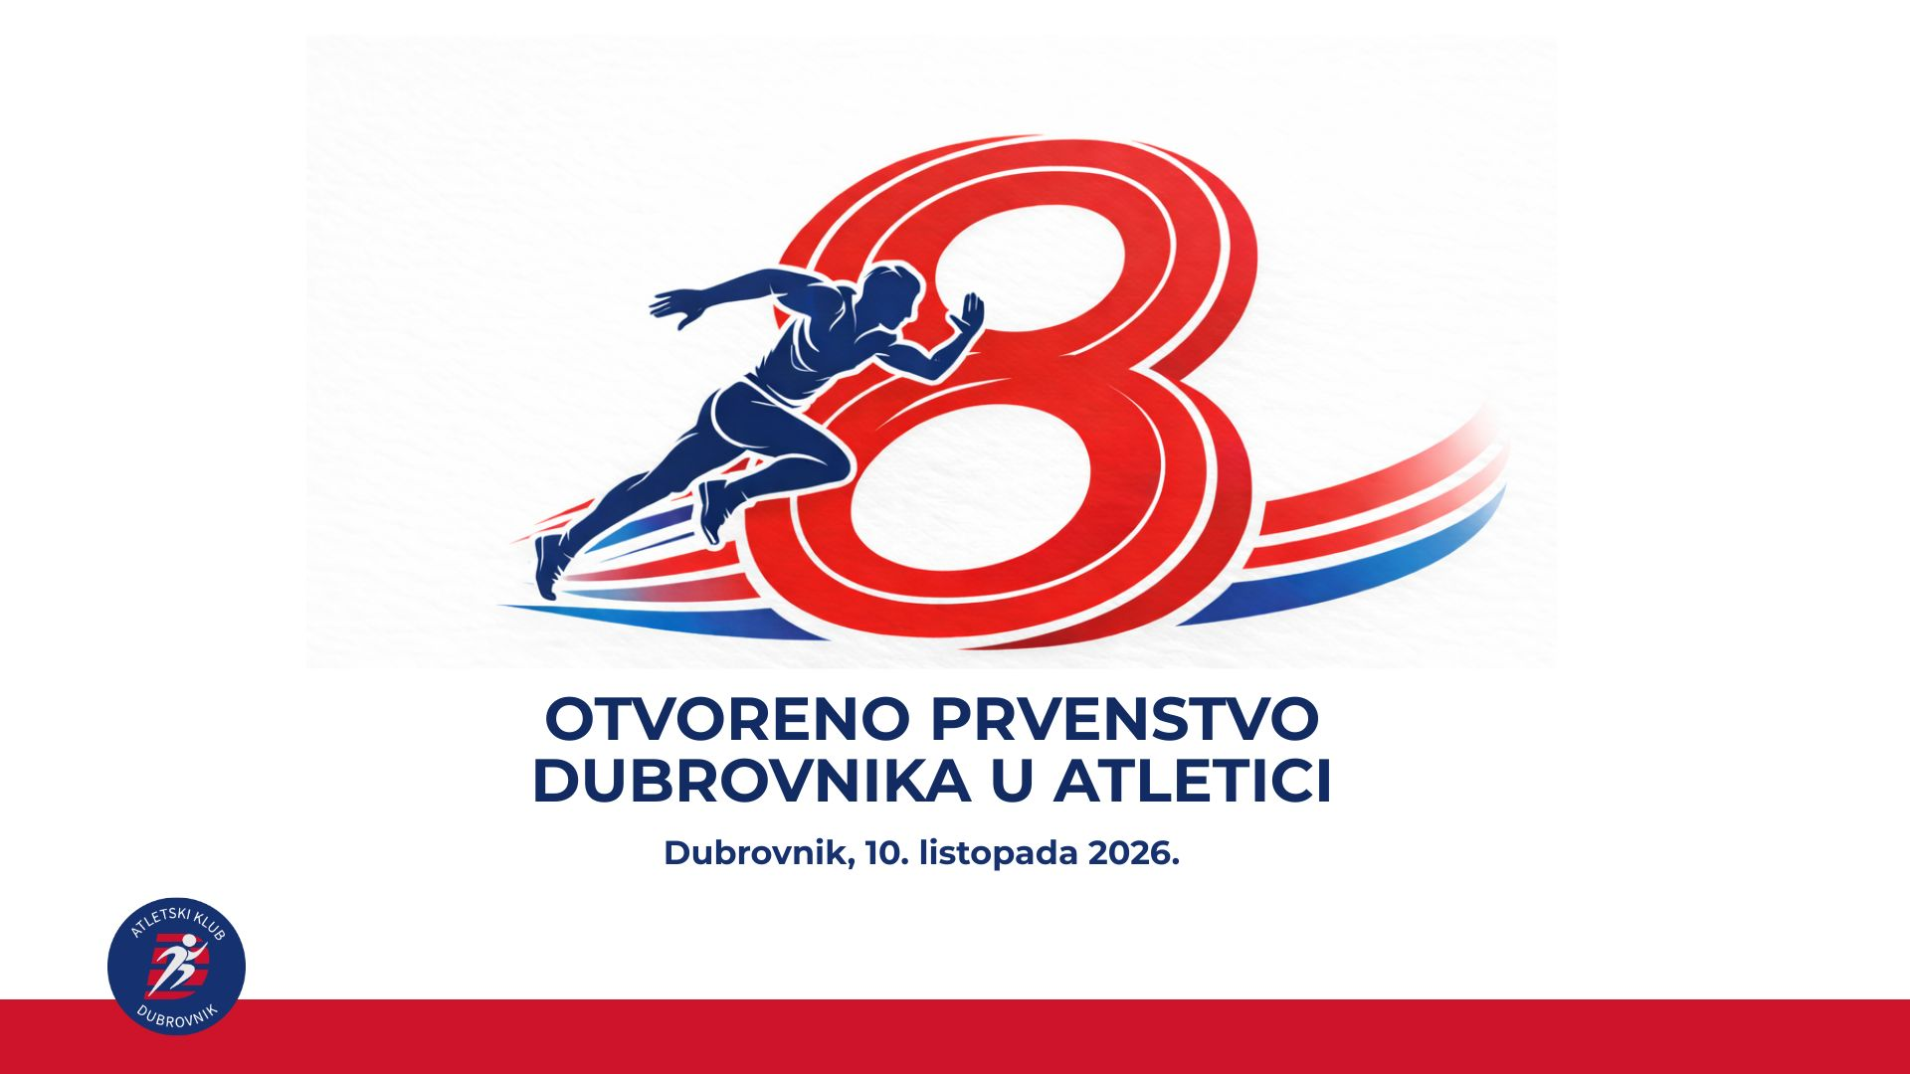
Natjecanje; | 8. Otvoreno prvenstvo Dubrovnika u atletici
Datum: | 10.10.2026.
Vrijeme početka: | 12:00:00
Mjesto održavanja: | Stadion Lapad, Dubrovnik
Grad: | Dubrovnik
E-mail kluba | akdubrovnik@hotmail.com

Pravila ispunjavanja: | U tablicu za ispunjavanje obavezno izabrati iz padajućih izbornika, u prvom stupcu upisuje se prvo prezime pa ime i to pr: Matić Marko, rezultati se obavezno upisuju sa točkom pr:25.50, a trčanja na 800m i više na ovakav način 2:53.86. Ako imate natjecatelja koji će odraditi dvije discipline tada upisujete atletičara dva puta (jedno ispod drugoga) sa disciplinama iz padajućih izbornika. Ukoliko Vaš klub nije na popisu ponuđenih, slobodno nam se javite putem maila da upišemo Vašu kraticu. Molimo Vas da tablicu PODACI ne mijenjate niti bilo što upisujete.

Klub: | Atletski klub Dubrovnik

